关系图
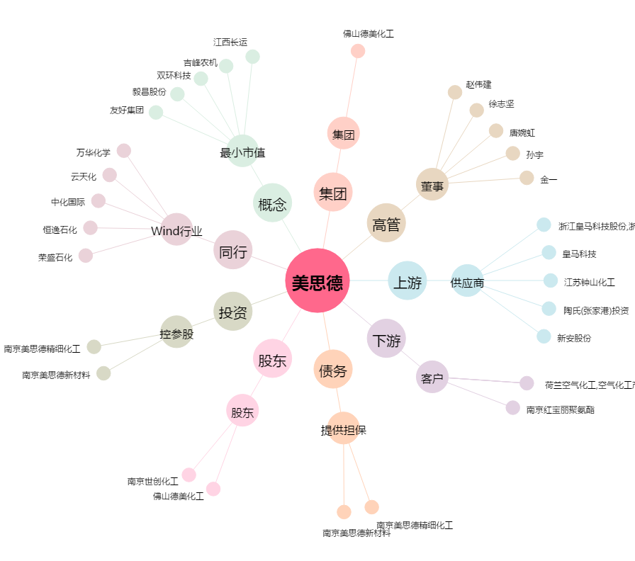
美思德[603041.SH] - 关系概览图

